상품제안서
LED나무시계(소) | 상품코드: S17300

 |  |  |  |  |  | 02-713-8555 | www.synergygift.co.kr
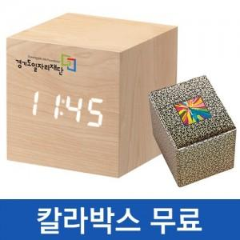

【상세/제작정보】 | 100개이상 한면 실크인쇄포함/ 100개미만 2만원별도/ 칼라인쇄시 400원추가/ 포장비 개당 200원추가/ 기본수량 주문시 무료배송

【인쇄/포장옵션】 | 실크, 풀칼라 / 포장지포장

【공급단가】 | 수량 | 100~ | 500~ | 1,000~ | 3,000~
*VAT별도 | 단가 | 7,430원 | 7,150원 | 6,880원 | 6,600원

【상품 URL】 | https://www.synergygift.co.kr:443/src/goods_detail.php?gdno=4709

